Descrizione
Click qui per la Matrice Acquisti
Kit Schermo Interattivo e Cattedra per Notebook a Scomparsa
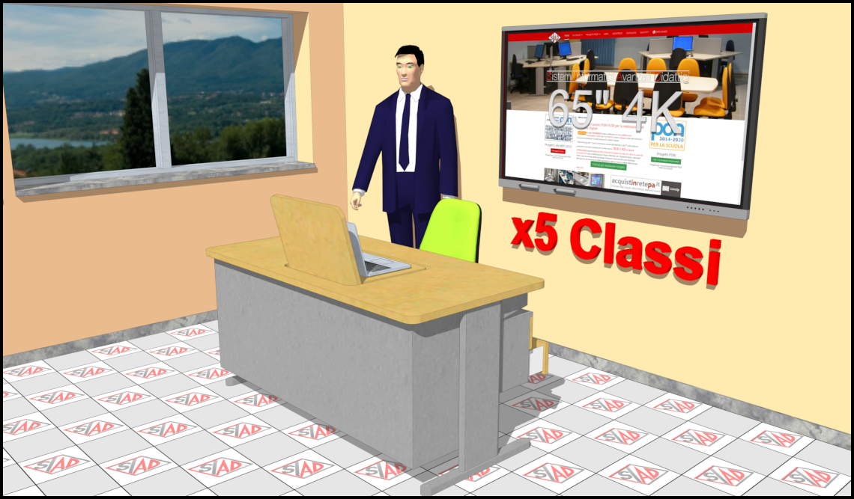
OBIETTIVI E FINALITÀ DELLA SOLUZIONE
Dotare ogni Aula didattica di un Kit LIM più cattedra per docente con monitor a scomparsa.

LA SOLUZIONE È COMPOSTA DA:
N.5 Schermo interattivo 65” con software per il coding e la programmazione visuale, N.5 Notebook, N.5 Cattedre per notebook a scomparsa, N.5 Poltroncine imbottite su ruote.

DESCRIZIONE PROGETTO

La presenza della Lavagna Digitale consente di introdurre nella scuola strategie e modalità didattiche innovative, potenzialmente più in sintonia con le forme di comunicazione adottate oggi dagli studenti nella scuola primaria e secondaria se il suo utilizzo avviene in modalità di collegamento con internet. La tecnologia digitale incorporata nella LIM consente certamente di affiancare alla didattica tradizionale lo sviluppo di metodologie di insegnamento volte a coinvolgere direttamente lo studente nella costruzione del sapere. Ma perché ciò avvenga è necessario che la lavagna sia collegata in rete. Senza il collegamento a Internet la tecnologia rischia di andare ad assommarsi ai molti strumenti didattici esistenti, più potente della maggior parte di questi sicuramente, ma non per questo molto diverso da quelli di cui abbiamo potuto disporre fino ad oggi.

Click qui per la Matrice Acquisti

